数据抓取逻辑
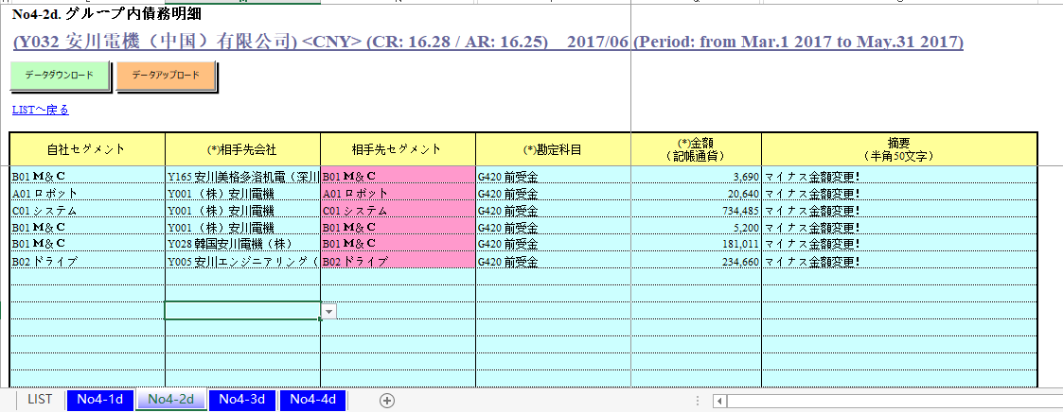
SAPのMapping

SAPツール： TCode（機能コード）
（中国）勘定リスト
データ出力
FBL3N：勘定コード明細
CSVファイル
・Profitセンタ
・会社コード
・金額
1122000000

ZFIR500：中国売上ALV

6601010306
日付選択
詳細は「日付選択」シートをご参考ください。

6401000000
FBL3N：全明細（当会計期間を入力）

FBL3N：未消込明細（期末日を入力）
。。。
ZFIR500：１ヶ月ずつ入力
データ出力

原价和卖上都是固定Segment和FWD

（中国）勘定リスト
OutputファイルのMapping１
OutputファイルのMapping２

「セグメント」シートにより、自社セグメントを取得
1122000000
入力シート： 四つのシート

No4-1d. グループ内債権明細
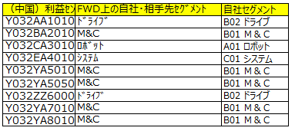
6601010306
No4-2d. グループ内債務明細

No4-3d. グループ内収益明細
6401000000

No4-4d. グループ内費用明細
。。。

勘定コードにより、FWDのマッピング

シートごとに、同じ「セグメント、会社コード、FWD」に対して、金額を集計する。

日付選択
【ＦＢＬ３Ｎ】
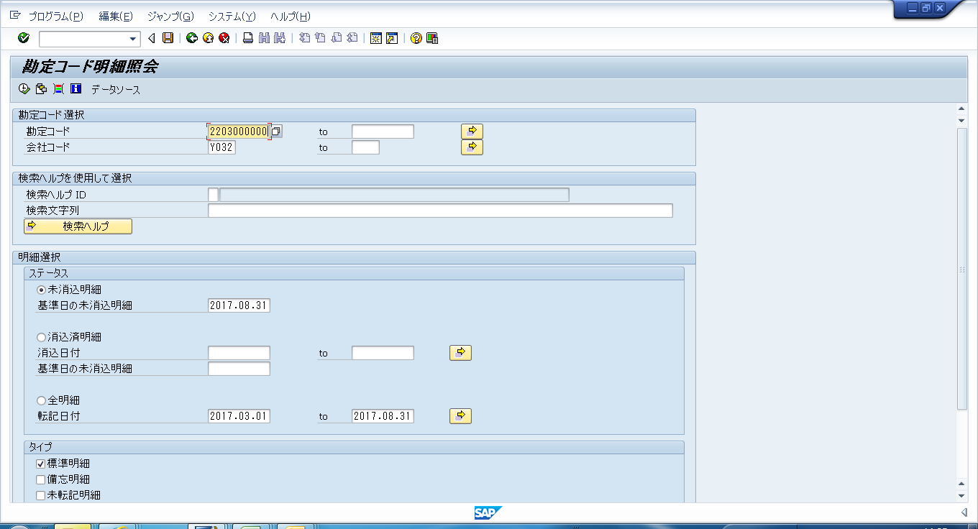

 | ｸﾞﾙｰﾌﾟ内債権、ｸﾞﾙｰﾌﾟ内債務の科目の明細を抽出する時に選択
 | （例：１７/２Ｑ決算の時は、2017.08.31と入力）

 | ｸﾞﾙｰﾌﾟ内収益、ｸﾞﾙｰﾌﾟ内費用の科目の明細を抽出する時に選択
 | （例：１７/２Ｑ決算の時は、2017.03.01～2017.08.31と入力）

【ＺＦＩＲ５００】

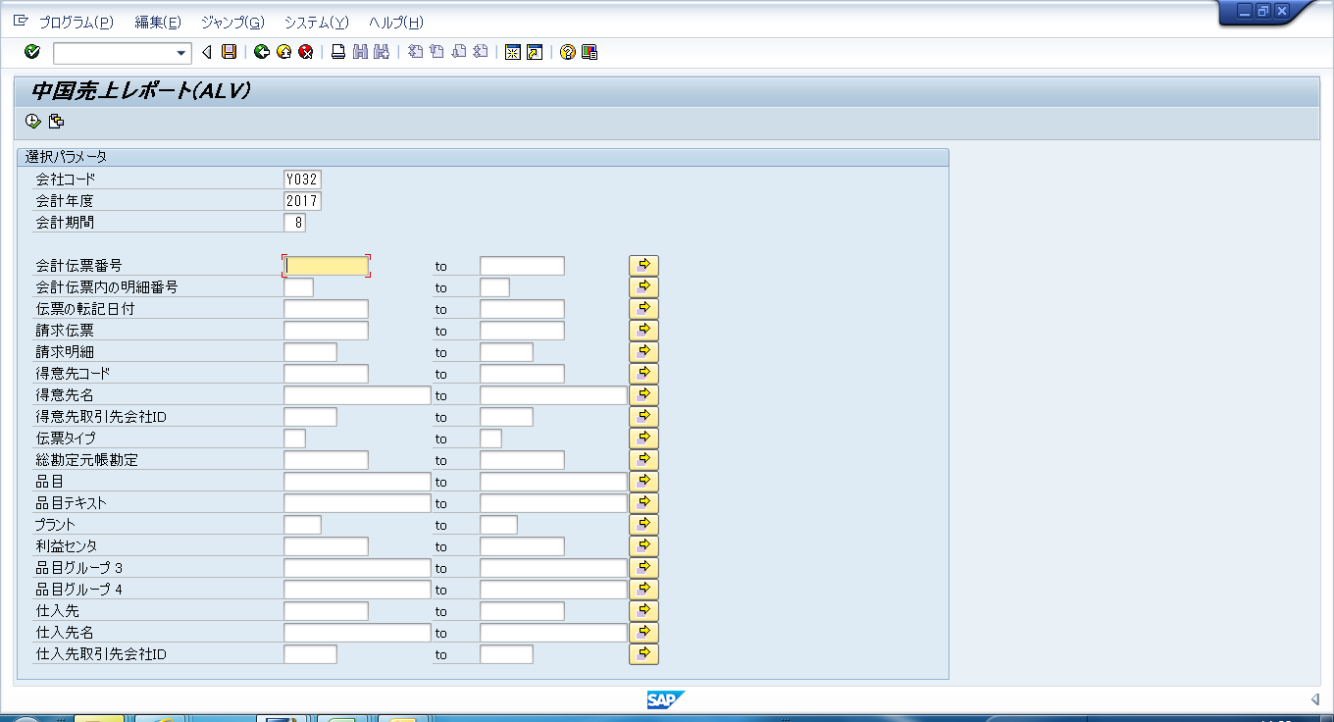
 | 当該会計期間の明細を1ヶ月毎に抽出
 | （例：１７/２Ｑ決算の時は、17年/3月～8月まで6か月分を抽出）

输入输出目录说明
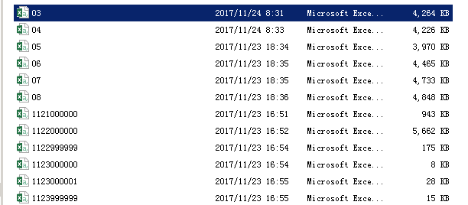
1.Data Input和Output
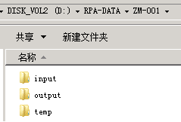
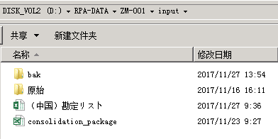

1.（中国）勘定リスト：Mapping Setting
2.Outputのひな型。

1.日付つきのファイル名で出力。

1.FBL3Nは勘定コードで出力。
2.ZFIR500は月で出力。

